php7
参考URL
https://rikoubou.hatenablog.com/entry/2020/07/17/173305

https://windows.php.net/download
にアクセス

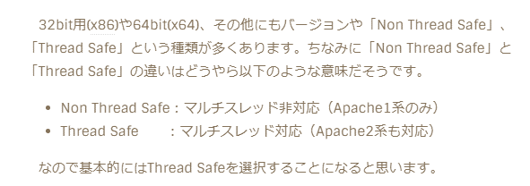

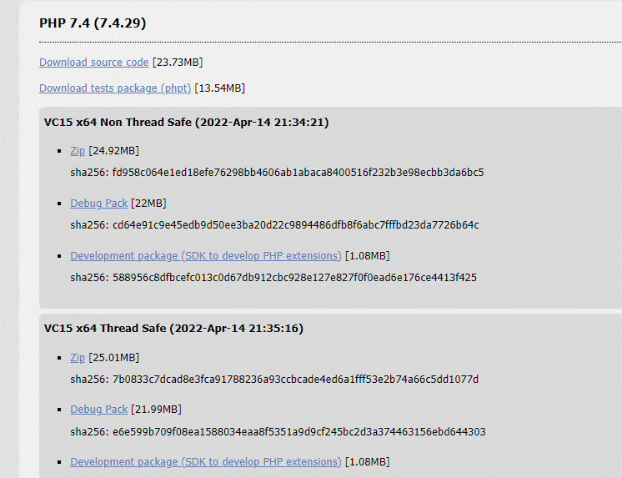

 |  |  |  |  | 注）Ver8以降はちょっと違うのでVer7の最新を入れた

 |  |  |  |  | ダウンロードして回答してC直下におく

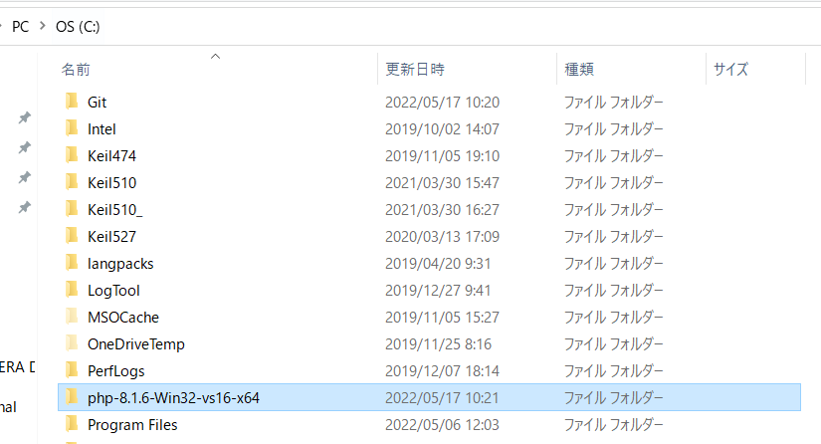

 | フォルダ内にある「php.ini-development」ファイルをコピーして「php.ini」に変更

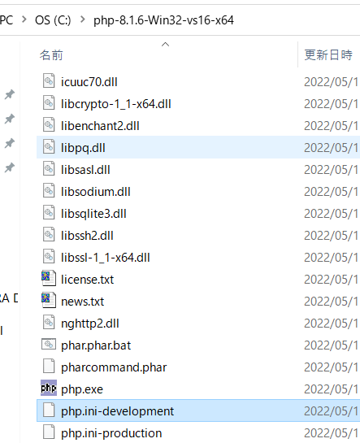

 |  | 作成した「php.ini」ファイルをテキストエディタで開き、以下の部分を変更

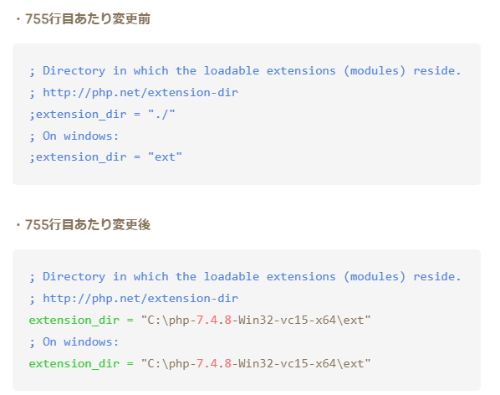
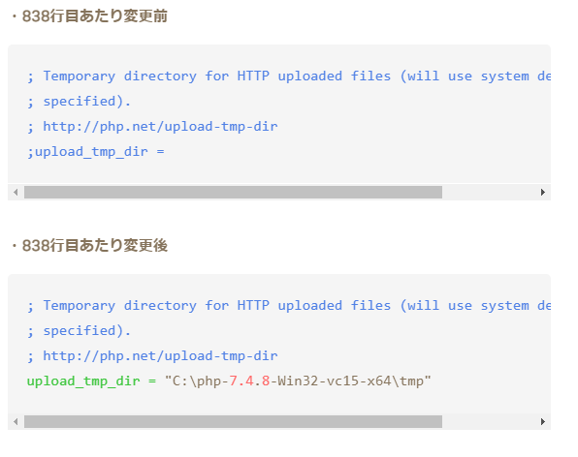
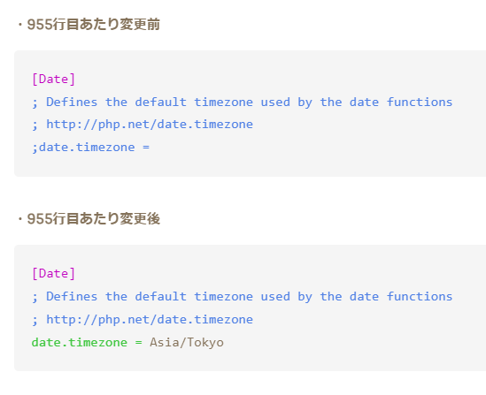
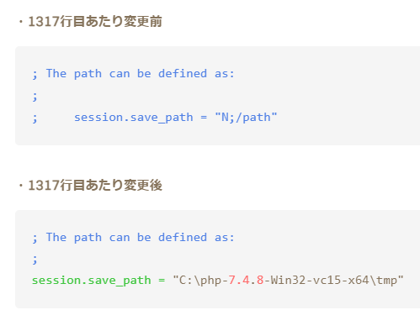

; Directory in which the loadable extensions (modules) reside.
; http://php.net/extension-dir
;extension_dir = "./"
; On windows:
;extension_dir = "ext"

; Directory in which the loadable extensions (modules) reside.
; http://php.net/extension-dir
extension_dir = "C:\php-7.4.29-Win32-vc15-x64\ext"
; On windows:
extension_dir = "C:\php-7.4.29-Win32-vc15-x64\ext"

 |  | 「PC」を右クリックして「プロパティ」を選択
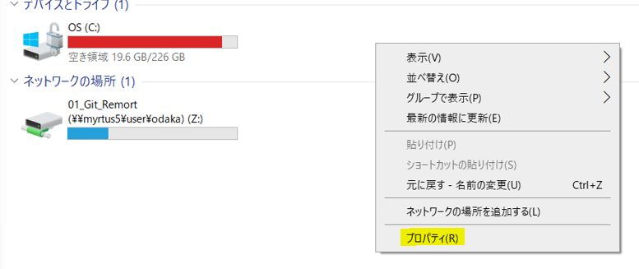

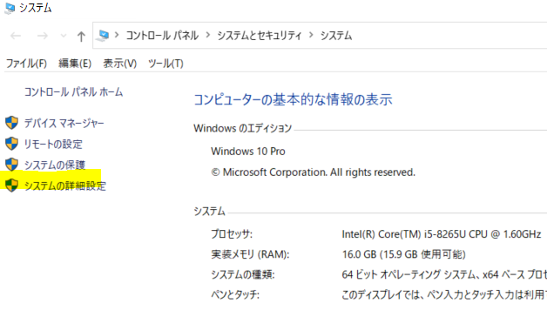

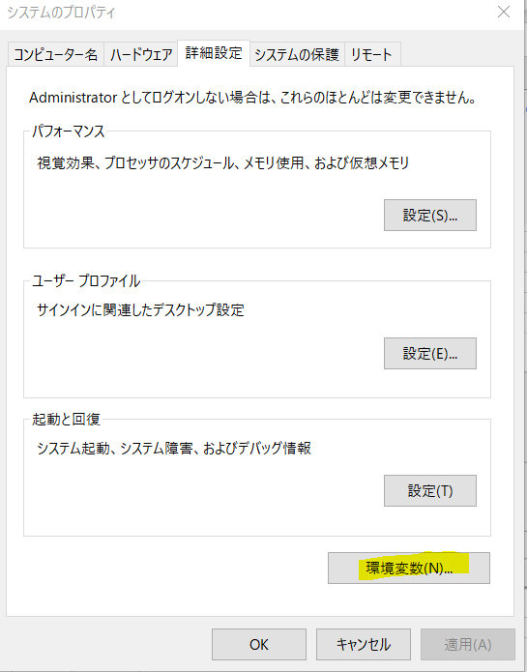

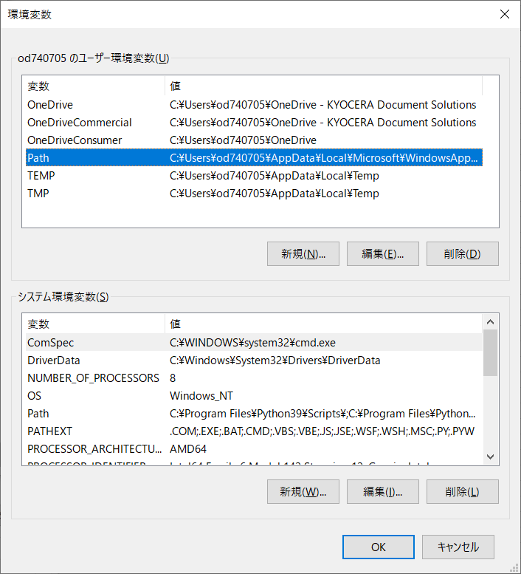

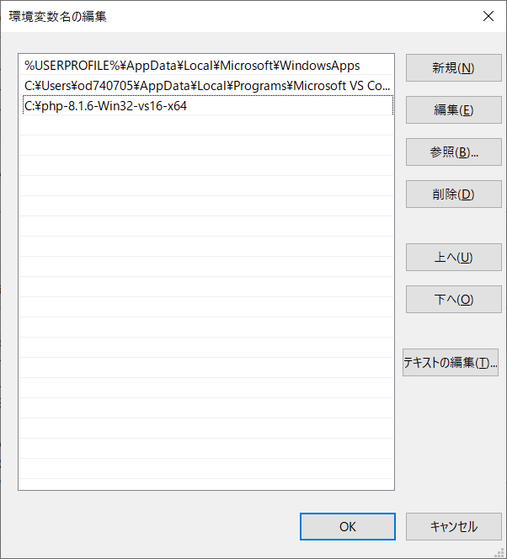

 |  |  |  | 「新規」ボタンをクリックして「C:\php-7.4.8-Win32-vc15-x64」と入力
 |  |  |  | C:\php-8.1.6-Win32-vs16-x64
 |  |  |  | C:\php-7.4.29-Win32-vc15-x64

 |  | Apache24を入れていなければ、入れておく | テキストで開く

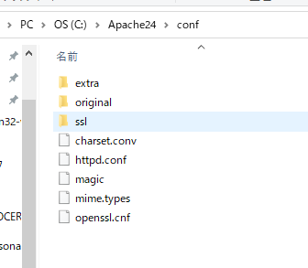

 |  |  |  | ファイル名確認する
 |  | LoadModule php7_module "C:\php-8.1.6-Win32-vs16-x64\php8apache2_4.dll"
 |  | を追記
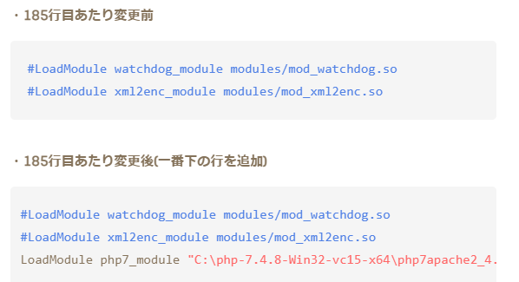

 |  | 最後の行に
 |  | PHPIniDir "C:\php-8.1.6-Win32-vs16-x64"
 |  | を追加

